tilasto
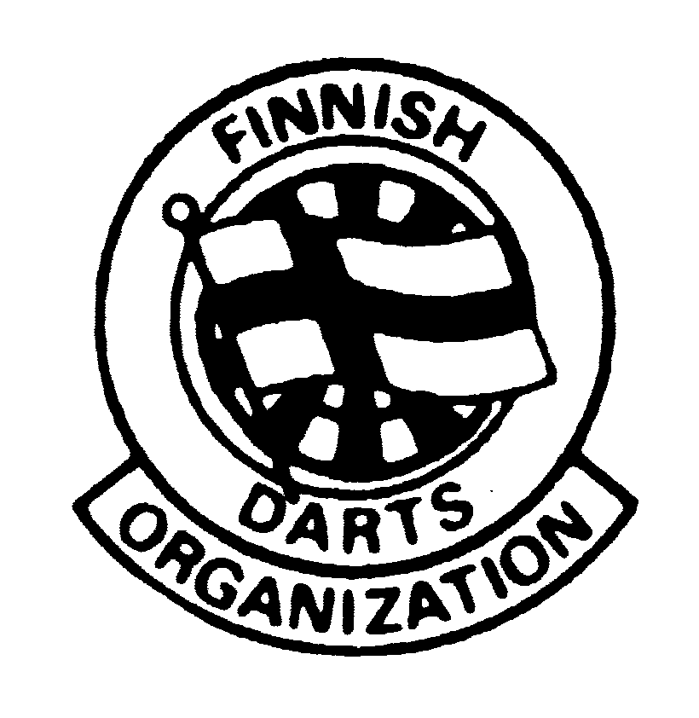 |  |  | SUOMEN DARTSLIITTO
 |  |  | SM-LIIGA OTTELUPÖYTÄKIRJA
 |  |  | Miehet 2 divisioona 2021-22
Kierros: | 5 |  | Lohko | 10 |  | TRUE
Pelipaikka: | Taste of thailand
Pvm: | 26.2.2022
Terävät ry
Kotijoukkue + joukkueen nro
Pelaajan nimi (Sukunimi ensin + Etunimi) | Kapt. | Tikat | Tulos | Pelatut erät | Voitetut pelit | Tonsit | Max. | K.a | Tons. Ka
Vu Minh duc | x | 521 | 8113 | 17 | 2 | 13 | 0 | 15.57 | 0.76
Jerkku Janne |  | 419 | 6438 | 14 | 1 | 10 | 0 | 15.37 | 0.71
Laine Tarmo |  | 485 | 8105 | 17 | 2 | 12 | 1 | 16.71 | 0.76
Jerkku Juho |  | 473 | 7345 | 16 | 2 | 11 | 0 | 15.53 | 0.69
 |  | 0 | 0 | 0 | 0 | 0 | 0 | 0.00 | 0.00
 |  | 0 | 0 | 0 | 0 | 0 | 0 | 0.00 | 0.00
 |  | 0 | 0 | 0 | 0 | 0 | 0 | 0.00 | 0.00
 |  | 0 | 0 | 0 | 0 | 0 | 0 | 0.00 | 0.00
Yhteensä: |  | 1898 | 30001 | 64 | 7 | 46 | 1 | 15.81 | 0.73

Grönan DC 2
Vierasjoukkue + joukkueen nro
Pelaajan nimi (Sukunimi ensin + Etunimi) | Kapt | Tikat | Tulos | Pelatut erät | Voitetut pelit | Tonsit | Max. | K.a | Tons. Ka
Huldin Björn |  | 510 | 7911 | 17 | 1 | 8 | 0 | 15.51 | 0.47
Nyholm Mikael |  | 455 | 6731 | 15 | 2 | 1 | 0 | 14.79 | 0.07
Nyberg Robin |  | 483 | 7339 | 16 | 2 | 14 | 0 | 15.19 | 0.88
Nyholm Tony | x | 452 | 7906 | 16 | 4 | 17 | 0 | 17.49 | 1.06
 |  | 0 | 0 | 0 | 0 | 0 | 0 | 0.00 | 0.00
 |  | 0 | 0 | 0 | 0 | 0 | 0 | 0.00 | 0.00
 |  | 0 | 0 | 0 | 0 | 0 | 0 | 0.00 | 0.00
 |  | 0 | 0 | 0 | 0 | 0 | 0 | 0.00 | 0.00
Yhteensä: |  | 1900 | 29887 | 64 | 9 | 40 | 0 | 15.73 | 0.63

Tarkista ennen lähettämistä, että voitettuja pelejä on yhteensä 16 |  |  |  |  | 16
TULOKSET:
Terävät ry - Grönan DC 2 3 - 5
Terävät ry - Grönan DC 2 4 - 4
Lähetä tarkistettu pöytäkirja mahdollisimman pian pelien jälkeen liigasihteeri.sdl@gmail.com. Nimeä sähköposti samalla tavalla kuin ottelupöytäkirja (kts. ohje) Tulosten käsittelyn nopeuttamiseksi voit halutessasi laittaa pelien lopputulokset sähköpostin viestiksi
Tiedot antoi:
Puhelin:

